Задача 3
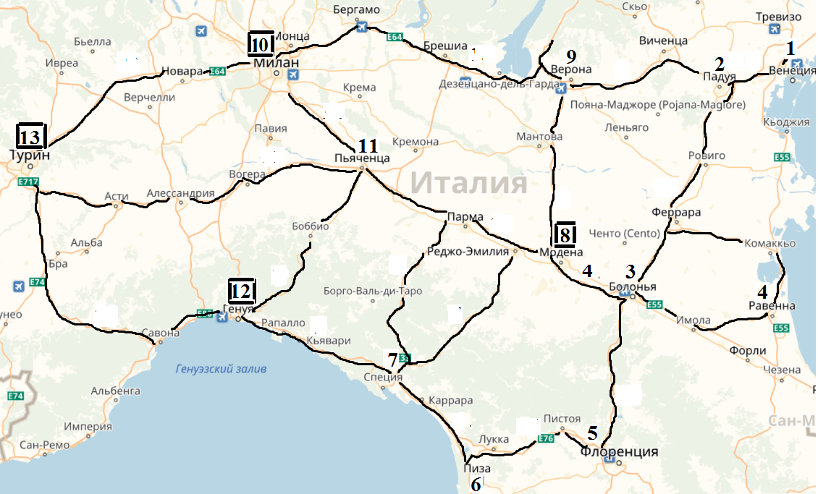
 |  | Турин | Милан | Генуя | Модена |  | Потребность
1 | Венеция | 510 | 348 | 550 | 252 |  | 120 | 120
2 | Падуя | 462 | 300 | 500 | 205 |  | 70 | 120
3 | Болонья | 450 | 350 | 400 | 60 |  | 150 | 150
4 | Равенна | 545 | 445 | 495 | 155 |  | 50 | 150
5 | Флоренция | 460 | 475 | 385 | 165 |  | 220 | 220
6 | Пиза | 360 | 485 | 190 | 220 |  | 10 | 60
7 | Специя | 340 | 325 | 110 | 140 |  | 30 | 30
9 | Верона | 350 | 185 | 415 | 108 |  | 60 | 160
11 | Пьянченца | 205 | 98 | 125 | 185 |  | 40 | 40

 | Мощность | 250 | 200 | 180 | 120 |  | 750 | 1050
 |  | 250 | 200 | 180 | 420 | 1050 | 1050
PLAN
 |  | Турин | Милан | Генуя | Модена |  | Привоз
1 | Венеция | 120 | 0 | 0 | 0 |  | 120
2 | Падуя | 80 | 40 | 0 | 0 |  | 120
3 | Болонья | 0 | 0 | 0 | 150 |  | 150
4 | Равенна | 0 | 0 | 0 | 150 |  | 150
5 | Флоренция | 50 | 0 | 50 | 120 |  | 220
6 | Пиза | 0 | 0 | 60 | 0 |  | 60
7 | Специя | 0 | 0 | 30 | 0 |  | 30 |  | 359360 | План 1. Доп мощность в Турине
9 | Верона | 0 | 160 | 0 | 0 |  | 160 |  | 316880 | План 2. Доп мощность в Милане
11 | Пьянченца | 0 | 0 | 40 | 0 |  | 40 |  | 340110 | План 3. Доп мощность в Генуе
 |  |  |  |  |  |  |  |  | 253760 | План 4. Доп мощность в Модене
 | Вывоз | 250 | 200 | 180 | 420 |  | 1050
 |  |  |  |  |  |  |  |  | Оптимальный план
 | Расходы | 253760 |  |  |  |  |  |  | 253760 | План 4. Доп мощность в Модене

 |  |  |  |  |  |  |  |  | Дискретный план(свободное распределение по 4 городам, так чтобы превышало первоначальный план)
 |  |  |  |  |  |  |  |  | 253760 | План 4. Доп мощность в Модене

